สรุปผล
 | คะแนน (ถ่วงน้ำหนัก)

ความโปร่งใส | #DIV/0!
ความพร้อมรับผิด | #DIV/0!
ความปลอดจากการทุจริตในการปฏิบัติงาน | #DIV/0!
วัฒนธรรมคุณธรรม | #DIV/0!
คุณธรรมในการทำงาน | #DIV/0!
 | #DIV/0!

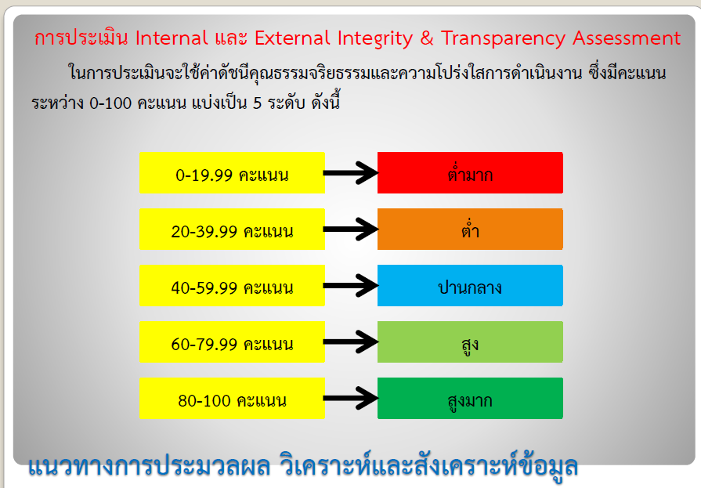
กราฟดัชนีประเมินคุณะรรมและความโปร่งใสในการดำเนินงานทั้ง 5 ด้าน
 |  | คะแนน ITA = | #DIV/0! | ระดับผล
 |  | (ถ่วงน้ำหนัก) |  | การประเมิน
 |  |  |  | #DIV/0!
 |  | ดัชนี | คะแนนดัชนี | ระดับผล
 |  |  | (ร้อยละ) | การประเมิน
 |  | ความโปร่งใส | #DIV/0! | #DIV/0!
 |  | ความพร้อมรับผิด | #DIV/0! | #DIV/0!
 |  | ความปลอดจากการทุจริตในการปฏิบัติงาน | #DIV/0! | #DIV/0!
 |  | วัฒนธรรมคุณธรรมในองค์กร | #DIV/0! | #DIV/0!
 |  | คุณธรรมการทำงานในหน่วยงาน | #DIV/0! | #DIV/0!

